③興味関心シート
興味・関心チェックシート
（ﾌﾘｶﾞﾅ） | 0
氏名： | 0 | 年齢： |  | 歳 | 性別： | （女） | 記入日： | 2025.6.1

 | ～記入の仕方～ ・現在しているものには「している」の列に○を記入。 ・現在していないがしてみたいものには「してみたい」の列に○を記入。 ・する・しない，できる・できないにかかわらず，興味があるものには「興味がある」の列に○を記入。 ・どれにも該当しないものは「している」の列に×を記入。 ・リスト以外の生活行為に思いあたるものがあれば，空欄を利用して記載してください．

生活行為 |  | している | してみたい | 興味がある | 生活行為 |  |  | している | してみたい | 興味がある
自分でトイレへ行く |  |  |  |  | 生涯学習・歴史
一人でお風呂に入る |  |  |  |  | 読書
自分で服を着る |  |  |  |  | 俳句
自分で食べる |  |  |  |  | 書道・習字
歯磨きをする |  |  |  |  | 絵を描く・絵手紙
身だしなみを整える |  |  |  |  | パソコン・ワープロ
好きなときに眠る |  |  |  |  | 写真
掃除・整理整頓 |  |  |  |  | 映画・観劇・演奏会
料理を作る |  |  |  |  | お茶・お花
買い物 |  |  |  |  | 歌を歌う・カラオケ
家や庭の手入れ・世話 |  |  |  |  | 音楽を聴く・楽器演奏
洗濯・洗濯物たたみ |  |  |  |  | 将棋・囲碁・ゲーム
自転車・車の運転 |  |  |  |  | 体操･運動
電車・バスでの外出 |  |  |  |  | 散歩
孫・子供の世話 |  |  |  |  | ゴルフ・グランドゴルフ・
 |  |  |  |  | 水泳・テニスなどのスポーツ
動物の世話 |  |  |  |  | ダンス・踊り
友達とおしゃべり・遊ぶ |  |  |  |  | 野球・相撲観戦
家族・親戚との団らん |  |  |  |  | 競馬・競輪・競艇・パチンコ
デート・異性との交流 |  |  |  |  | 編み物
居酒屋に行く |  |  |  |  | 針仕事
ボランティア |  |  |  |  | 畑仕事
地域活動 |  |  |  |  | 賃金を伴う仕事
（町内会・老人クラブ）
お参り・宗教活動 |  |  |  |  | 旅行・温泉
 |  |  |  |  | ブー

生活行為向上マネジメント

（出典）「平成２５年度老人保健健康増進等事業 医療から介護保険まで一貫した生活行為の自立に向けたリハビリテー
ションの効果と質に関する評価研究」一般社団法人 日本作業療法士協会（2014.3）

④口腔の状況 (2)
口腔の状況 |  |  |  |  |  | 記入日 |  |  |  |  | （ﾌﾘｶﾞﾅ） |  | 0
 |  |  |  |  |  | 2025.6.1 |  |  |  |  | （氏名） |  | 0
1日の歯磨きの回数は？ |  |  |  | 1日 | （ |  | ） 回 |  |  |  |  | ・歯がないところは×にしてください
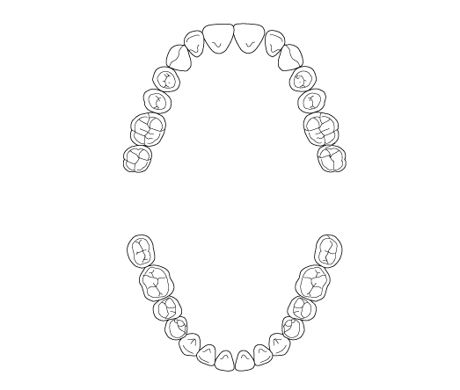
上
左
右
下
いつ行いますか？ |  |  | 朝 |  | 昼 |  | 夕 |  |  |  |  | ・入れ歯のところは丸で囲んでください
舌は磨きますか？ |  |  | はい |  |  |  | いいえ
口の中の痛みはありますか？
 | はい（ |  |  |  |  | ） |  | いいえ
噛めない食事はありますか？
 | はい（ |  |  |  |  | ） |  | ない
※入歯を使用している方のみ記入してください
入れ歯を洗う回数は？ |  |  | １日（ |  | 1 | ）回
いつ行いますか？ |  |  | 朝 |  | 昼 |  | 夕
義歯のぐらつきはありますか？
 | はい（ |  |  |  |  | ） |  | いいえ
歯磨き粉は使いますか？ |  |  |  |  | はい |  |  | いいえ
ポリデント（入歯洗浄剤）は使いますか？
 | はい（ | 毎日 | 週２～３回 |  |  |  | たまに |  | ）
 | いいえ
いつ使用しますか？
 | 1日中つけて夜間外す |  |  |  | 食事の時だけ使用 |  |  |  |  |  | 入れ歯はあるが使用していない
 | 外出時だけ使用 |  |  |  | 寝る時も使用 |  |  |  |  |  | 備考
 | その他

１日食事内容を記入 |  |  |  |  |  |  |  |  |  |  | １日の水分摂取量 |  |  |  |  |  | （ |  |  |  | ㎖ | ）
 |  |  |  |  |  |  |  |  |  |  | アレルギー |  |  |  |  | 有（ |  |  |  |  | ） |  | 無
該当するものに〇を付けてください。
 | ①主食 | ご飯（ | 朝 |  | 昼 |  | 夕 | ） |  |  |  | パン（ |  |  | 朝 |  | 昼 |  | 夕 | ）
 |  | 麺類（ | 朝 |  | 昼 |  | 夕 | ） |  |  |  | 芋類（ |  |  | 朝 |  | 昼 |  | 夕 | ）
 | ② たんぱく質食品 |  | 朝（ |  |  | 卵 |  | 肉 |  |  | 魚 |  | 豆腐 |  |  | 納豆 |  | なし |  | ）
 |  |  | 昼（ |  |  | 卵 |  | 肉 |  | 魚 |  |  | 豆腐 |  |  | 納豆 |  | なし |  | ）
 |  |  | 夕（ |  |  | 卵 |  | 肉 |  | 魚 |  |  | 豆腐 |  |  | 納豆 |  | なし |  | ）
 | ③ 乳製品 |  | 有 | （ |  | 牛乳 |  |  | ヨーグルト |  |  |  |  | チーズ |  | ） |  | なし
 | ④ 野菜 |  | 有 | （ |  | 朝 |  |  | 昼 |  |  |  | 夕 | ） |  |  |  | なし
 | ⑤ 味噌汁・スープ類 |  |  | （ |  | 有 |  |  | 朝 |  |  | 昼 |  | 夕 | ） |  |  | なし
 | ⑥ 主食の盛り |  |  | （ |  | 大盛 |  |  |  | 中盛 |  |  |  |  | 小盛 |  | ）
 | 副菜の皿 |  |  | （ |  | 大 |  |  |  | 中 |  |  |  |  | 小 |  | ）
 | ⑦ 間食 |  | 有 | （ |  |  |  |  |  |  |  |  |  |  |  | ） |  | なし
備考

